关系图
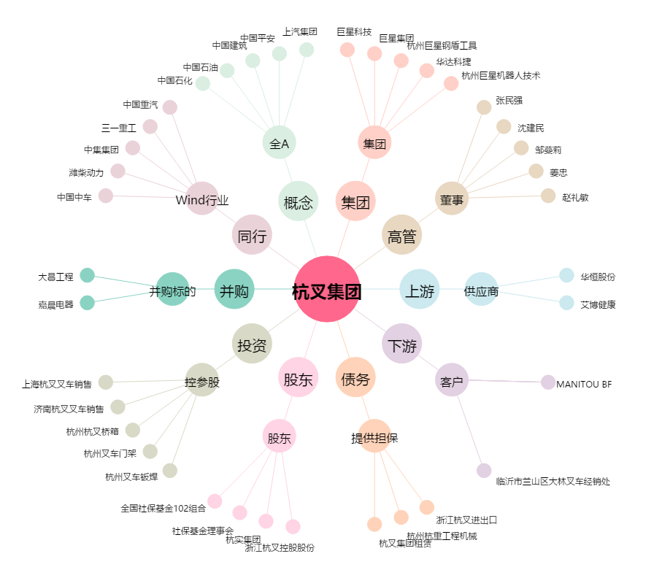
杭叉集团[603298.SH] - 关系概览图

